界面&功能
背包系统 |  |  |  | 功能规则

 | 功能入口 |  |  |  | 整理物品排序规则
 |  |  |  |  | 1、根据物品类型排序，物品类型小的在前面。
 | 1.主界面点击【背包】图标进入 |  |  |  | 2、物品类型相同的，根据ID来排序，ID小的在前面

 | 背包界面

1
3
 |  | 1、标题 |  |  | 1、标题
 |  | ▶ | 显示左侧功能名称 |  | ▶ | 显示界面标题名字

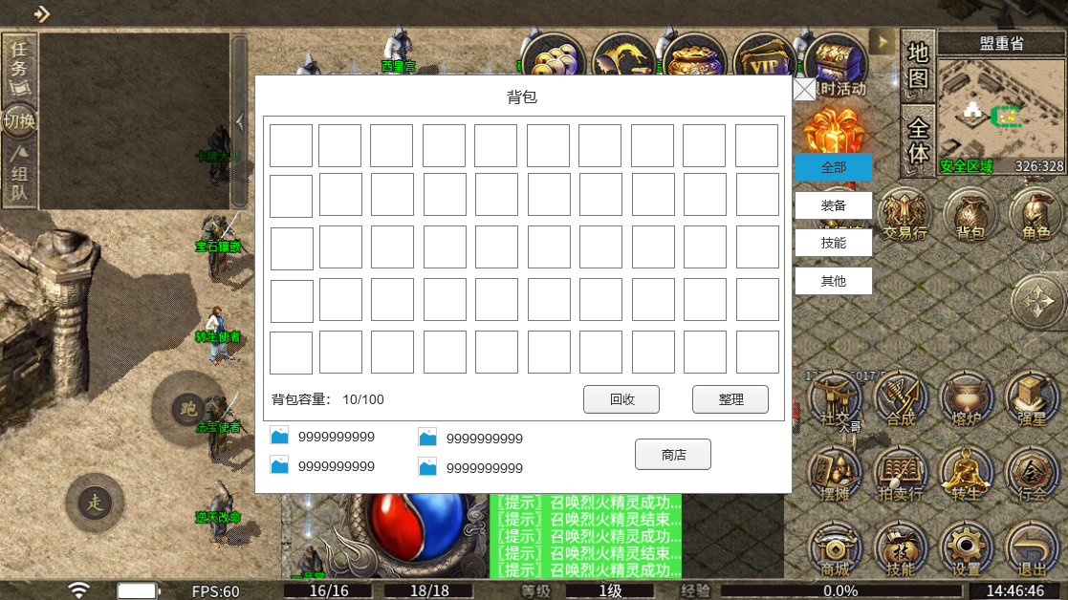
 |  | 2、背包道具栏 |  |  | 2.道具栏
 |  | ▶ | 有选中和未选中状态 |  | ▶ | 有选中和未选中状态
 |  | ▶ | 一页的格子数量根据美术布局美观度来排 |  | ▶ | 玩家获得物品，直接按照获得物品的前后顺序排列，只有当玩家点击整理按钮后，才会按照规则重新排序
 |  | ▶ | 可上下滑动，不可左右滑动 |  | ▶ | 背包里物品会根据道具品质显示品质框，如果有特效会显示特效，右下角显示道具堆叠数量
2
 |  |  |  |  | ▶ | 背包里道具如果可使用，配置了红点信息，在右上角显示红点图标
 |  | 3.背包筛选页签 |  |  | ▶ | 点击道具图标，会弹出道具tips弹窗
 |  | ▶ | 【全部】、【装备】、【技能】、【其他】子页签 |  | ▶ | 整体道具格子栏可以做上下滑动，不可左右滑动
 |  | ▶ | 有选中和未选中状态 |  | 3、功能子页签
 |  |  |  |  | ▶ | 点击后，根据页签功能对应物品的类型筛选背包内的物品，筛选出页签对应相关的物品
 |  | 4、背包容量 |  |  | ▶ | 有选中和未选中状态
3
 |  | ▶ | 左为背包物品内已占有的背包格子数量，右为背包总格子容量 |  | 4、背包容量
 |  |  |  |  | ▶ | 左为背包物品内已占有的格子数量，右为背包总格子容量
 |  | 5、游戏货币展示 |  |  | 5、游戏货币展示
5
 |  | ▶ | 图片处为相应货币图标，货币数量，如果数字过大，加万/亿单位处理 |  | ▶ | 图片处为相应货币图标，货币数量，如果数字过大，加万/亿单位处理
 |  |  |  |  | ▶ | 点击图标和数字区域可以弹出对应货币道具tips弹窗
 |  | 6、整理按钮 |  |  | 6、整理按钮
 |  | ▶ | 有点击效果 |  | ▶ | 点击按钮开始整理背包操作，根据排序规则重新排序
8
6
 |  | 7、商店按钮 |  |  | ▶ | 点击按钮有CD，暂定10秒，在CD内点击按钮，提示“您刚刚整理过背包，请稍后再整理！”
 |  | ▶ | 有点击效果
7
 |  | 8、回收按钮 |  |  | 7、商店按钮
 | 无选框标示界面 | ▶ | 有点击效果 |  | ▶ | 点击跳转到通用的商店界面
 |  |  |  |  | 8、回收按钮
 |  |  |  |  | ▶ | 点击打开回收设置弹窗界面

 | 回收界面
1
3
2
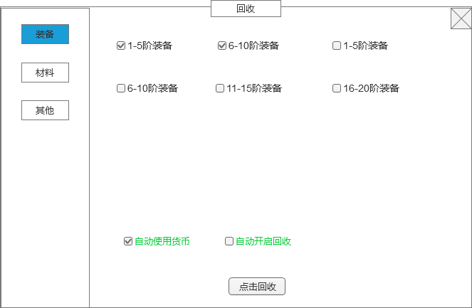
 |  | 1、标题
 |  | ▶ | 显示功能名称 |  | 1、标题
 |  | 2、回收类型页签 |  |  | ▶ | 显示功能名称
 |  | ▶ | 根部回收物品类型不同，分为多个页签，可配置 |  | 2、回收类型页签
 |  | ▶ | 每个页签有选中和没选中2种状态 |  | ▶ | 根部回收物品类型不同，分为多个页签，可配置
 |  | 3、设置分类，文字 |  |  | ▶ | 每个页签有选中和没选中2种状态
 |  | ▶ | 勾选框、文本信息 |  | 3、设置分类，文字
 |  | ▶ | 物品选中效果，背包内满足回收设置的，会有选中效果 |  | ▶ | 勾选框和文字描述，都可配置，每个页签的配置都不同
 |  |  |  |  | ▶ | 默认情况下都不勾选
 |  |  |  |  | ▶ | 可以多选
 |  |  |  |  | ▶ | 勾选后，如果背包里有满足勾选设置的物品，会自动选中这些物品

 |  |  |  |  | 4、操作勾选选项
 |  | 4、操作勾选选项 |  |  | ▶ | 根据操作体验需求，分为多个选项，暂定的有，【自动使用货币】，【自动开启回收】。
 |  | ▶ | 根据操作体验需求，分为多个选项，【自动使用货币】，【自动开启回收】。 |  |  | 自动使用货币：获得使用获得货币的道具，自动使用
4
 |  | ▶ | 可以多选 |  |  | 自动开启回收：当背包满时，会自动触发回收操作。
 |  |  |  |  | ▶ | 可以多选
 |  | 5、回收按钮
 |  | ▶ | 有点击效果 |  | 5、回收
 |  |  |  |  | ▶ | 根据玩家在回收设置里勾选的，点击回收后就回收这些选中的物品
 |  |  |  |  |  | 回收成功后获得物品
 |  |  |  |  | ▶ | 如果是装备，高于自己身上的装备且是自己职业时，回收设置里就算勾选了也不会回收
5
 |  |  |  |  | ▶ | 其他材料根据功能需要制定回收规则
 | 无选框标示界面

参考界面
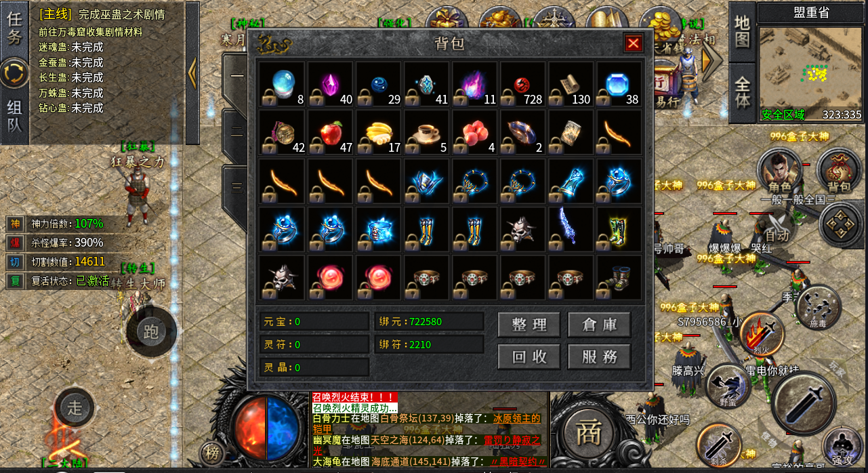
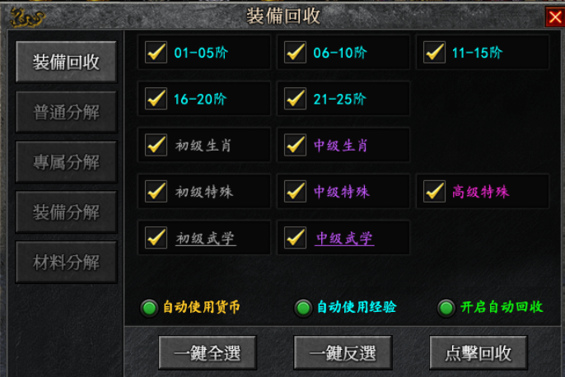
参考图

 | 参考游戏—

